상품제안서
[펜텔]롤리3색볼펜 | 상품코드: S03887

 |  |  |  |  |  |  | 02-713-8555 | www.synergygift.co.kr
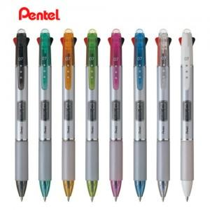

【상세/제작정보】

【인쇄/포장옵션】 | 실크 / 개별케이스별도

【공급단가】 | 수량 | 300~ | 1,000~ | 2,000~ | 3,000~ | 5,000~
*VAT별도 | 단가 | 3,300원 | 3,180원 | 3,060원 | 2,940원 | 2,860원

【상품 URL】 | https://www.synergygift.co.kr:443/src/goods_detail.php?gdno=13227

